css
파리~ 바리~ 파보마폰 색.
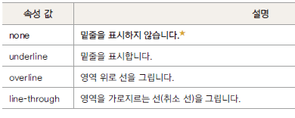
폰 | font | font-family | 글꼴 지정
 |  | font-size | 글자 크기를
 |  | font-style | 글자의 기울기 조정 | italic/normal/oblique
 |  | font-weight | 글자의 두께 조정 | bold/bolder/normal/수치값
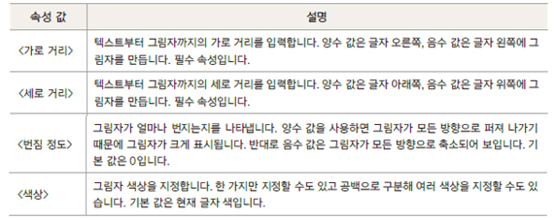
 |  | font-decoration | 글자 밑줄, 가로 줄 | none/line-through/underline/overline
 |  | font-variant | 대문자를 소문자로 표시
 |  | @font-face | 웹 폰트
파 | paragraph | text-align | 문단 수평 정렬 방법 | left/center/right/justify (양쪽정렬-여백에 맞게알아서 설정됨)
 |  | text-justify | 단어 사이 간격 조절
 |  | text-indent | 문단 들여 쓰기
 |  | ★text-overflow | 문단이 영역을 벗어날 때 | *ellipsis/(…로 표현) 예시: div.a {width: 100px; border: 2px solid green; white-space: nowrap; overflow: hidden; text-overflow: ellipsis;} div.a:hover{overflow: visible;}
 |  | text-decoration (밑줄 등) | 텍스트에 줄 표시하기/ 없애기 | none : 줄긋기 사용 안함. underline : 텍스트 아래에 줄긋기 overline : 텍스트 윗에 줄긋기 line-through : 가운데 줄긋기
 |  | text-transform | 글자의 대문자/소문자 변환
 |  | text-shadow | 글자의 그림자 효과
 |  | text-anchor | 텍스트 그리기 위치 | start/middle/end
 |  | white-space | 글자의 공백 처리 방법 | nowrap(벗어나면 수평으로 표기)
 |  | letter-spacing
 |  | word-spacing
 |  | direction | 텍스트 쓰기 방향 | ltr/rtl
 |  | ★line-height | 문단의 줄 간격 조정 문단의 수직 정렬시 사용 -텍스트는 수직 정렬이 없기 때문에 태그로 감싸서 태그를 수직정렬 | line-height: 4em; line-height: 15pt; line-height: 15px;
리 | list | list-style-type
 |  | list-style-image
 |  | list-style-position
 |  | list-style |  | none/

색 | color | color | 텍스트의 색 지정 | color:rgb(80%,40%, 0%); color:rgb(204,102, 0); color:#cc6600; | 615000
바 | background | background-color | 엘리먼트의 배경색 지정 | background-color:rgb(80%,40%, 0%); background-color:rgb(204,102, 0); background-color:#cc6600;
 |  | background-clip | 엘리먼트의 배경 적용 범위를 지정할 때 | background-clip:border-box; background-clip:padding-box; background-clip:content-box;
 |  | background-image | 엘리먼트의 배경 이미지 지정 | background-image: url(a.png);
 |  | background-size | 엘리먼트의 배경 이미지 크기
 |  | background-repeat | 엘리먼트의 배경 이미지 반복 여부 및 반복 방향 지정 | background-repeat:repeat; 가로, 세로 반복 background-repeat:repeat-x; 가로 반복 background-repeat:repeat-y; 세로 반복 background-repeat:no-repeat; 반복하지 않음
 |  | background-position | 엘리먼트의 배경 이미지 표시 위치
 |  | background-origin | 엘리먼트의 배경 이미지 배치 기준 정할 때 | background-origin:border-box; background-origin:padding-box; background-origin:content-box;
 |  | background-attachment | 엘리먼트의 배경 이미지 고정하기 | background-attachment:fixed; background-attachment:local; background-attachment:scroll;
 |  | background | 속성 하나로 배경 제어할 때 | background: url(a.png) fixed no-repeat; background-image: url(a.png); background-attachment:fixed; background-repeat:no-repeat;
리 | link (반응형 선택자) | :link | 마우스 클릭 전의 태그 상태 | a:link
 |  | :hover | 마우스를 올리는 경우의 태그 상태 | a:hover
 |  | :active | 마우스를 누르고 있을 때의 태그 상태 | a:active
 |  | :visited | 마우스 클릭 후 태그 상태 | a:visited

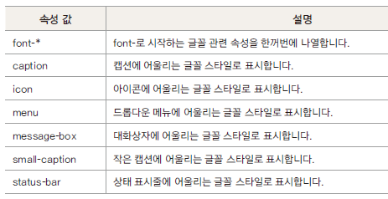
파 | padding (들여쓰기) | padding-top
 |  | padding-right
 |  | padding-bottom
 |  | padding-left
 |  | padding
보 | border | border-width | 테두리 두께 | thin / medium / thick / 크기
 |  | border-style | 테두리 형태. 실선,점선... | solid/dotted/dashed
 |  | border-color | 테두리 색깔
 |  | border-radius | 테두리 모서리 둥글게 설정 | border-radius: 10px 0 0 10px;
 |  | border-collapse |  | collapse/
 |  | border-spacing
 |  | border |  | border:1px solid #ff0000;
 |  |  |  | border-width:1px; border-style:sloid; border-color:#ff0000;
 |  | border-top |  | border-top:1px solid #00ff00;
 |  | border-right
 |  | border-bottom | 밑줄 | border-bottom:1px solid #0000ff;
 |  | border-left
 |  | box-shadow | 박스에 그림자 부여
 |  | outline | input 태그에서 사용되는 테두리 태그
마 | margin (여백) | margin-top
 |  | margin-right
 |  | margin-bottom
 |  | margin-left
 |  | margin

포지셔닝 | position | width | 박스모델에서의 너비. 디폴트 컨텐츠 너비
 |  | height | 박스모델에서의 높이. 디폴트 컨텐츠 높이
 |  | display |  | block / inline-block flex / inline-flex none
 |  | float | 왼쪽이나 오른쪽에 배치 | none left right both
 |  | clear | float 속성 해제
 |  | position | 요소 배치 속성 | static relative absolute fiexed
 |  | visibility | 요소를 보이거나 보이지 않게 | visible/hidden/collapse
 |  | table-layout | 콘텐츠에 맞게 셀 너비 지정하기
 |  | vertical-align | 셀 안에서 수직 정렬 | top middle bottom baseline :
 |  | box-sizing | 박스 너비의 기준 정하기 디폴트는 content 가 너비의 기준 | content-box/border-box
 |  | z-index | 엘리먼트의 적층(수직) 순서 결정
 |  | overflow | 요소의 내용이 박스보다 더 길 때 어떻게 보일지 선택하는 속성 | visible: 내용이 넘쳐도 그대로 표시 hidden: 내용이 넘치면 자르기 scroll: 항상 스크롤 표시 auto: 내용이 잘릴 때만 스크롤 표시

